Sheet1
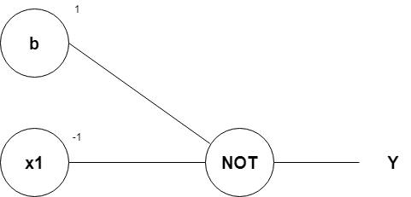
Representasi Saraf Tiruan pada Gerbang Logika NOT dengan Menggunakan Algoritma Perceptron
Oleh: Zakiul Fahmi Jailani, MSc

A | Tabel gerbang logika NOT
 |  | x1 | y
 |  | 0 | 1
 |  | 1 | 0

 |  | Kita hanya memiliki 1 variabel predictor yaitu x1,
 |  | sehingga kita pun memiliki 1 variabel target y, karena gerbang logika NOT hanyalah gerbang logika terbalik (inverse)

B | Nilai bobot, bias, dan threshold rumus model gerbang logika NOT
 |  | w1 | 1 | Catatan: kita hanya memiliki 1 nilai bobot yaitu w1.
 |  |  |  | Karena jika nilai w1 sama dengan 1, maka hasil targetnya ya 0
 |  | bias (b) | -1 | dan sebaliknya
 |  | Threshold (z) | 0

 |  | Nilai Threshold:
 |  | yaitu sebuah nilai batas yang akan menentukan apakah bilangan yang kita prediksi akan masuk ke nilai 1 atau 0

 |  | Jika nilai v < z, maka y' = 0, jika tidak maka y'=1

 |  | Iterasi (looping) | x1 | v | luaran y' | y | error |  |  |  | Catatan:
 |  | 1 | 0 | -1 | 0 | 1 | 1 |  |  |  | Bisa gunakan tanda $ pada cell yang nilainya konstan/tidak berubah
 |  |  | 1 | 0 | 0 | 0 | 0 |  |  |  | Setelah itu, tinggal di drag kebawah saja.

 |  | 2 | 0 | 1 | 1 | 1 | 0 | w1 baru | 1
 |  |  | 1 | 2 | 1 | 0 | -1
 |  |  |  |  |  |  |  | bias (b) | 1 | Kita ubah nilai bias (b) menjadi 1
 |  |  |  |  |  |  |  | Threshold (z) | 0

 |  | 3 | 0 | 1 | 1 | 1 | 0 | w1 baru | -1
 |  |  | 1 | 0 | 0 | 0 | 0
 |  |  |  |  |  |  |  | bias (b) | 1
 |  |  |  |  |  |  |  | Threshold (z) | 0

 |  | dari perkalian (w1*x1) + b, kita akan mendapatkan:
 |  | (w1*x1) + b =
 |  | = (-1*x1) + 1
 |  | = -x1 + 1

 |  | Maka, kesimpulannya adalah:
 |  | Rumus model algoritma untuk menyelesaikan gerbang logika NOT menggunakan bantuan algoritma Perceptron adalah:
 |  | =-X1 +1

C |  | Gambar visualisasi dari model algoritma tersebut adalah sebagai berikut:

